Reg.personal
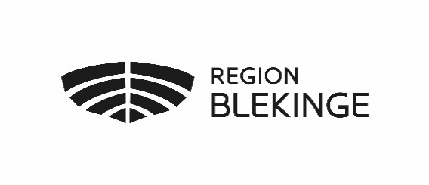
Uppsägning av behörighet Tandhälsoportalen - MEDARBETARE

Ansvarig för ifyllda uppgifter

Ansvarig ifyllda uppgifter (förnamn+efternamn * |  |  |  | Frågor hänvisas till Folktandvårdens support: folktandvardenssupport@regionblekinge.se

Ansvarig ifyllda uppgifter, Telefonnummer *

Ansvarig ifyllda uppgiftern, E-post * |  |  | * Obligatoriskt

Förnamn * | Efternamn * | Personnummer * | Yrkestillhörighet * | Tjänstgöring vid tandvårdsenhet/avdelning, namn * | Sista behörighetsdag, datum * | E-post: (egen eller tandvårsdenhetens/avdelningens adress) *

 |  |  |  |  |  |  | ver: 1.2

